Karte
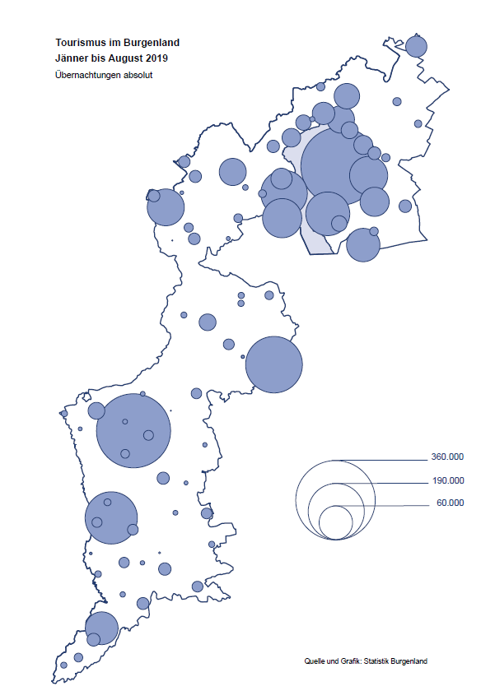

Bgld
Ankünfte nach Unterkunftsart |  |  |  |  |  |  |  | Übernachtungen nach Unterkunftsart |  |  |  |  |  |  |  | Daten für Grafik 2:
August 2019 |  |  |  |  |  |  |  | August 2019 |  |  |  |  |  |  |  |  | Monat | 2019 | 2018 | Ø 2008-2018 | 2018 | 2017 | 2016 | 2015 | 2014 | 2013 | 2012 | 2011 | 2010 | 2009 | 2008

Unterkunftsart | Ankünfte |  |  |  |  |  |  | Unterkunftsart | Übernachtungen |  |  |  |  |  |  |  |  | 2,269,617 | 3,050,564 | 2,942,791 | 3,050,564 | 3,092,657 | 3,084,025 | 2,914,691 | 2,912,637 | 2,853,243 | 2,938,655 | 2,933,357 | 2,911,034 | 2,866,984 | 2,812,852
 | Inländer |  | Ausländer |  | insgesamt |  |  |  | Inländer |  | Ausländer |  | insgesamt
 | 2018 | 2019 | 2018 | 2019 | 2018 | 2019 | % |  | 2018 | 2019 | 2018 | 2019 | 2018 | 2019 | % | Jänner | 1 | 142,561 | 145,246 | 133,615 | 145,246 | 145,386 | 144,674 | 134,038 | 133,981 | 132,179 | 136,230 | 128,519 | 131,684 | 122,258 | 115,574
 |  |  |  |  |  |  |  |  |  |  |  |  |  |  |  | Feber | 2 | 140,588 | 142,295 | 135,302 | 142,295 | 142,728 | 145,581 | 135,782 | 142,631 | 131,305 | 135,387 | 132,050 | 130,518 | 123,475 | 126,575
Burgenland | 116,438 | 128,008 | 37,081 | 41,994 | 153,519 | 170,002 | 10.7% | Burgenland | 343,618 | 362,788 | 142,890 | 148,292 | 486,508 | 511,080 | 5.1% | März | 3 | 163,253 | 168,732 | 153,629 | 168,732 | 155,317 | 173,021 | 148,988 | 147,200 | 164,265 | 148,907 | 139,865 | 155,416 | 138,932 | 149,276
Gewerbl. Beherbergungsbetrieb | 76,883 | 83,328 | 21,402 | 22,983 | 98,285 | 106,311 | 8.2% | Gewerbl. Beherbergungsbetrieb | 195,476 | 197,927 | 74,368 | 73,201 | 269,844 | 271,128 | 0.5% | April | 4 | 244,826 | 224,025 | 204,805 | 224,025 | 232,034 | 202,440 | 201,029 | 212,756 | 185,187 | 215,698 | 211,430 | 193,387 | 206,323 | 168,549
5/4-Stern | 41,571 | 44,986 | 10,739 | 12,236 | 52,310 | 57,222 | 9.4% | 5/4-Stern | 114,656 | 110,745 | 40,854 | 41,199 | 155,510 | 151,944 | -2.3% | Mai | 5 | 283,418 | 306,488 | 292,060 | 306,488 | 278,950 | 328,809 | 292,559 | 285,056 | 297,188 | 278,023 | 257,616 | 283,574 | 289,084 | 315,313
3-Stern | 28,222 | 31,136 | 8,409 | 8,886 | 36,631 | 40,022 | 9.3% | 3-Stern | 64,280 | 70,104 | 25,278 | 25,676 | 89,558 | 95,780 | 6.9% | Juni | 6 | 353,757 | 312,160 | 303,528 | 312,160 | 347,452 | 298,750 | 304,686 | 319,646 | 276,693 | 292,628 | 343,074 | 294,830 | 286,635 | 262,249
2/1-Stern | 7,090 | 7,206 | 2,254 | 1,861 | 9,344 | 9,067 | -3.0% | 2/1-Stern | 16,540 | 17,078 | 8,236 | 6,326 | 24,776 | 23,404 | -5.5% | Juli | 7 | 430,134 | 431,967 | 419,101 | 431,967 | 436,808 | 437,717 | 417,086 | 403,168 | 408,674 | 409,575 | 413,893 | 419,841 | 420,238 | 411,149
Privatquartier nicht auf Bauernhof | 6,023 | 7,232 | 2,188 | 2,256 | 8,211 | 9,488 | 15.6% | Privatquartier nicht auf Bauernhof | 16,190 | 18,735 | 9,070 | 9,357 | 25,260 | 28,092 | 11.2% | Aug | 8 | 511,080 | 486,508 | 504,986 | 486,508 | 503,565 | 510,434 | 483,048 | 494,104 | 488,499 | 519,743 | 517,405 | 525,560 | 512,657 | 513,324
Privatquartier auf Bauernhof | 2,885 | 3,368 | 1,009 | 1,041 | 3,894 | 4,409 | 13.2% | Privatquartier auf Bauernhof | 8,878 | 10,260 | 5,142 | 5,035 | 14,020 | 15,295 | 9.1% | Sept | 9 |  | 294,404 | 282,073 | 294,404 | 306,558 | 299,008 | 282,739 | 260,716 | 264,879 | 291,135 | 281,631 | 278,944 | 280,762 | 262,031
Campingplatz | 19,671 | 22,219 | 7,471 | 9,925 | 27,142 | 32,144 | 18.4% | Campingplatz | 64,405 | 69,840 | 23,459 | 30,794 | 87,864 | 100,634 | 14.5% | Okt | 10 |  | 217,367 | 210,252 | 217,367 | 218,450 | 217,470 | 203,272 | 206,019 | 203,858 | 211,959 | 211,883 | 214,636 | 205,217 | 202,645
Kurheim der Sozialvers.träger | 412 | 265 | 1 | 1 | 413 | 266 | -35.6% | Kurheim der Sozialvers.träger | 11,292 | 8,130 | 32 | 36 | 11,324 | 8,166 | -27.9% | Nov | 11 |  | 183,958 | 171,903 | 183,958 | 181,241 | 179,370 | 171,475 | 171,477 | 179,421 | 179,009 | 165,174 | 163,604 | 153,273 | 162,933
Private und öffentliche Kurheime | 1,114 | 1,665 | 6 | 31 | 1,120 | 1,696 | 51.4% | Private und öffentliche Kurheime | 15,348 | 25,056 | 124 | 156 | 15,472 | 25,212 | 63.0% | Dez | 12 |  | 137,414 | 131,535 | 137,414 | 144,168 | 146,751 | 139,989 | 135,883 | 121,095 | 120,361 | 130,817 | 119,040 | 128,130 | 123,234
Jugendherberge | 1,022 | 1,366 | 614 | 673 | 1,636 | 2,039 | 24.6% | Jugendherberge | 4,026 | 5,223 | 3,539 | 1,314 | 7,565 | 6,537 | -13.6%
Ferienwohnung, Ferienhaus | 6,641 | 7,167 | 3,646 | 4,139 | 10,287 | 11,306 | 9.9% | Ferienwohnung, Ferienhaus | 24,452 | 24,473 | 25,038 | 25,148 | 49,490 | 49,621 | 0.3% | Überschrift1: | Übernachtungen im Burgenland 2015
Sonstige Unterkunft | 1,787 | 1,398 | 744 | 945 | 2,531 | 2,343 | -7.4% | Sonstige Unterkunft | 3,551 | 3,144 | 2,118 | 3,251 | 5,669 | 6,395 | 12.8% | Überschrift2: | im Vergleich zu 2015 und Ø 2005-2015

Übernachtungen im August nach Unterkunftsarten
Übernachtungen nach Monaten
 | Ø 2008-2018 | 2018 | 2019
Jänner | 133,615 | 145,246 | 142,561
Feber | 135,302 | 142,295 | 140,588
März | 153,629 | 168,732 | 163,253
April | 204,805 | 224,025 | 244,826
Mai | 292,060 | 306,488 | 283,418
Juni | 303,528 | 312,160 | 353,757
Juli | 419,101 | 431,967 | 430,134
Aug | 504,986 | 486,508 | 511,080
Sept | 282,073 | 294,404
Okt | 210,252 | 217,367
Nov | 171,903 | 183,958
Dez | 131,535 | 137,414
 |  |  |  |  |  |  |  |  |  |  |  |  |  |  |  | Daten für Grafik 1:
 |  |  |  |  |  |  |  |  |  |  |  |  |  |  |  |  | 2019 | 2018
 |  |  |  |  |  |  |  |  |  |  |  |  |  |  |  | 5/4-Stern | 151,944 | 155,510
 |  |  |  |  |  |  |  |  |  |  |  |  |  |  |  | 3-Stern | 95,780 | 89,558
 |  |  |  |  |  |  |  |  |  |  |  |  |  |  |  | 2/1-Stern | 23,404 | 24,776
 |  |  |  |  |  |  |  |  |  |  |  |  |  |  |  | Privatquartier | 43,387 | 39,280
 |  |  |  |  |  |  |  |  |  |  |  |  |  |  |  | Campingplatz | 100,634 | 87,864
 |  |  |  |  |  |  |  |  |  |  |  |  |  |  |  | Kurheim, Erhol. | 33,378 | 26,796
 |  |  |  |  |  |  |  |  |  |  |  |  |  |  |  | Sonst. Unterk. | 62,553 | 62,724

 |  |  |  |  |  |  |  |  |  |  |  |  |  |  |  | Kontrolle | 511,080 | 486,508

6 |  |  |  |  |  |  |  |  | 7

Übernachtungen im Burgenland im November |  |  |  |  |  |  |  |  | Übernachtungen im Burgenland 2011
nach Unterkunftsarten |  |  |  |  |  |  |  |  | im Vergleich zu 2010 und Ø 2000-2010

Gemeinde20
Die 20 Gemeinden mit den meisten Übernachtungen
August 2019

Gemeinde | Ankünfte |  |  | Übernachtungen
 | 2018 | 2019 | % | 2018 | 2019 | %

Podersdorf am See | 29,733 | 32,069 | 7.9% | 101,002 | 105,614 | 4.6%
Bad Tatzmannsdorf | 8,516 | 8,709 | 2.3% | 46,386 | 42,753 | -7.8%
Rust | 12,086 | 13,455 | 11.3% | 31,111 | 35,708 | 14.8%
Lutzmannsburg | 11,476 | 12,820 | 11.7% | 31,123 | 33,567 | 7.9%
Illmitz | 8,580 | 9,076 | 5.8% | 31,132 | 32,929 | 5.8%
Mörbisch am See | 8,913 | 9,247 | 3.7% | 27,682 | 28,893 | 4.4%
Stegersbach | 7,485 | 8,900 | 18.9% | 24,065 | 26,619 | 10.6%
Frauenkirchen | 6,341 | 6,784 | 7.0% | 14,574 | 15,383 | 5.6%
Jennersdorf | 5,497 | 6,043 | 9.9% | 14,854 | 15,243 | 2.6%
Pamhagen | 2,023 | 2,105 | 4.1% | 13,744 | 13,752 | 0.1%
Bad Sauerbrunn | 1,292 | 1,321 | 2.2% | 10,517 | 10,201 | -3.0%
Neusiedl am See | 3,611 | 4,081 | 13.0% | 9,633 | 9,760 | 1.3%
Eisenstadt | 3,704 | 4,244 | 14.6% | 8,974 | 9,383 | 4.6%
Oggau am Neusiedler See | 2,209 | 2,874 | 30.1% | 6,796 | 9,283 | 36.6%
Sankt Andrä am Zicksee | 1,865 | 1,948 | 4.5% | 10,094 | 8,163 | -19.1%
Jois | 2,676 | 3,138 | 17.3% | 6,893 | 7,774 | 12.8%
Parndorf | 3,707 | 5,563 | 50.1% | 5,347 | 7,708 | 44.2%
Purbach am Neusiedler See | 2,047 | 2,428 | 18.6% | 5,085 | 6,363 | 25.1%
Breitenbrunn | 1,191 | 2,152 | 80.7% | 3,843 | 5,855 | 52.4%
Apetlon | 977 | 1,102 | 12.8% | 4,497 | 5,161 | 14.8%

Die 10 Gemeinden mit den meisten Übernachtungen im August
 |  |  |  |  |  |  |  | Daten für Grafik: | 2018 | 2019 | 2018 | 2019
 |  |  |  |  |  |  | 1 | Podersdorf am See | 101,002 | 105,614 | 67.0 | 65.8
 |  |  |  |  |  |  | 2 | Bad Tatzmannsdorf | 46,386 | 42,753 | 30.8 | 26.6
 |  |  |  |  |  |  | 3 | Rust | 31,111 | 35,708 | 20.6 | 22.2
 |  |  |  |  |  |  | 4 | Lutzmannsburg | 31,123 | 33,567 | 20.6 | 20.9
 |  |  |  |  |  |  | 5 | Illmitz | 31,132 | 32,929 | 20.6 | 20.5
 |  |  |  |  |  |  | 6 | Mörbisch am See | 27,682 | 28,893 | 18.4 | 18.0
 |  |  |  |  |  |  | 7 | Stegersbach | 24,065 | 26,619 | 16.0 | 16.6
 |  |  |  |  |  |  | 8 | Frauenkirchen | 14,574 | 15,383 | 9.7 | 9.6
 |  |  |  |  |  |  | 9 | Jennersdorf | 14,854 | 15,243 | 9.8 | 9.5
 |  |  |  |  |  |  | 10 | Pamhagen | 13,744 | 13,752 | 9.1 | 8.6
 |  |  |  |  |  |  |  | restliche Gemeinden | 150,835 | 160,619 | 100.0 | 100.0

 |  |  |  |  |  |  |  | Insgesamt | 486,508 | 511,080

16

Karte InlAusl
